Sheet1
Scene No. | 4
Quest Title | 料理邀请
Quest Log | 完成任务
Map No. | 21
 | 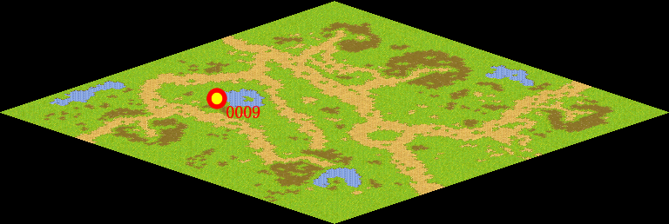
NPC No. | 9
Condition
Dialog | 谢谢你，真期待莫古的厨艺。
Select | 1：完成，2：取消
Result | 1 :关闭对话框 消除Qlog-0076-001 , 2 : 关闭对话框

NPC No. | 23
Condition
Dialog | 我会准时到的。
Select | 1：确定
Result | 1：关闭对话框

ScriptFile | Qlog-0076-004.scr
 | Q0009-0076-004.scr
 | Q0023-0076-004.scr

